画面設計書①
画面設計書 | ５ テスト項目 - カート | 作成日 2017.11.21 （ 中富 ）
 |  | 更新日 2017.1124 （ 中富 ）

①

あああaa
watazon
 |  |  | ①TOPボタン

⑤
 |  |  | ②配送先情報
②
\x,xxx
\0
\x,xxx
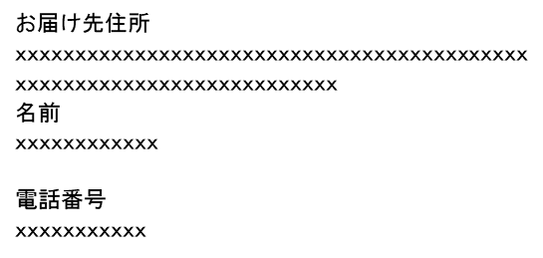
商品の小計：
配送料：
ご請求額：

 |  |  | ③注文確定ボタン

③

 |  |  | ④注文内容確認

④
 |  |  | ⑤価格
 |  |  |  | 商品の小計と配送料、消費税を加算後、請求額を表示

数量: 1
価格：\x,xxx

初回限定版 スーパーマリオ オデッセイ

数量: 2
価格：\x,xxx

